Worksheet
Изображение* | ID | Код | Артикул* | Название товара* | Цена, руб.* | Основной | Удаленный | В пути | 0 | Ваш заказ
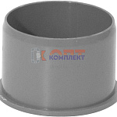 | 879945 | ALT-110091 |  | ПП TEBO Заглушка канализационная 40 (100/500шт) | 14.90 руб. | 0 | 0 | 0 | шт |  | 0
 | 870334 | ALT-110090 |  | ПП TEBO Заглушка канализационная 32 (100/600шт) | 13.37 руб. | 0 | 0 | 0 | шт |  | 0
 | 870335 | ALT-110092 |  | ПП TEBO Заглушка канализационная 50 (75/750шт) | 11.61 руб. | -19 | 0 | 0 | шт |  | 0
 | 870336 | ALT-110093 |  | ПП TEBO Заглушка канализационная 110 (1/125шт) | 26.74 руб. | >50 | 0 | 0 | шт |  | 0
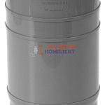 | 870329 | ALT-110083 |  | ПП TEBO Компенсационный патрубок 110 (1/48шт) | 116.70 руб. | >25 | 0 | 0 | шт |  | 0
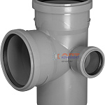 | 879941 | ALT-110080 |  | ПП TEBO Крестовина канализ.2-хпл. левая 110-110-50 87,5 град. (1/25шт) | 206.82 руб. | 8 | 0 | 0 | шт |  | 0
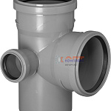 | 879942 | ALT-110081 |  | ПП TEBO Крестовина канализ.2-хпл. правая 110-110-50 87,5 град. (1/25шт) | 206.69 руб. | >10 | 0 | 0 | шт |  | 0
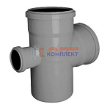 | 879939 | ALT-110078 |  | ПП TEBO Крестовина канализац. 110-110- 50 87,5 град. (1/25шт) | 203.75 руб. | 6 | 0 | 0 | шт |  | 0
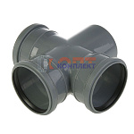 | 879940 | ALT-110079 |  | ПП TEBO Крестовина канализац. 110-110-110 87,5 град. (1/9шт) | 323.79 руб. | >10 | 0 | 0 | шт |  | 0
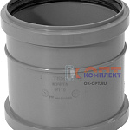 | 879934 | ALT-110042 |  | ПП TEBO Муфта канализационная 40 ремонтная (1/250шт) | 37.49 руб. | 0 | 0 | 0 | шт |  | 0
 | 870314 | ALT-110041 |  | ПП TEBO Муфта канализационная 32 ремонтная (1/400шт) | 37.30 руб. | 0 | 0 | 0 | шт |  | 0
 | 870315 | ALT-110043 |  | ПП TEBO Муфта канализационная 50 ремонтная (1/160шт) | 32.73 руб. | 0 | 0 | 0 | шт |  | 0
 | 870316 | ALT-110044 |  | ПП TEBO Муфта канализационная 110 ремонтная (1/90шт) | 81.92 руб. | 0 | 0 | 0 | шт |  | 0
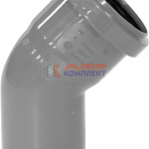 | 870321 | ALT-110058 |  | ПП TEBO Отвод канализационный 110 45 град. (1/60шт) | 78.96 руб. | >100 | 0 | 0 | шт |  | 0
 | 882678 | ALT-110056 |  | ПП TEBO Отвод канализационный 110 15 град. (1/36шт) | 95.34 руб. | 0 | 0 | 0 | шт |  | 0
 | 882679 | ALT-110057 |  | ПП TEBO Отвод канализационный 110 30 град. (1/70шт) | 79.03 руб. | 0 | 0 | 0 | шт |  | 0
 | 882680 | ALT-110059 |  | ПП TEBO Отвод канализационный 110 67,5 град. (1/20шт) | 124.00 руб. | 0 | 0 | 0 | шт |  | 0
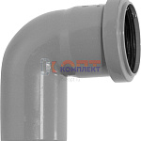 | 879936 | ALT-110050 |  | ПП TEBO Отвод канализационный 40 87,5 град. (1/230шт) | 28.32 руб. | 0 | 0 | 0 | шт |  | 0
 | 870318 | ALT-110048 |  | ПП TEBO Отвод канализационный 32 87,5 град. (1/350шт) | 27.03 руб. | 0 | 0 | 0 | шт |  | 0
 | 870320 | ALT-110055 |  | ПП TEBO Отвод канализационный 50 87,5 град. (1/140шт) | 24.09 руб. | >100 | 0 | 0 | шт |  | 0
 | 870322 | ALT-110060 |  | ПП TEBO Отвод канализационный 110 87,5 град. (1/50шт) | 89.99 руб. | >50 | 0 | 0 | шт |  | 0
 | 879935 | ALT-110049 |  | ПП TEBO Отвод канализационный 40 45 град. (1/250шт) | 27.89 руб. | 0 | 0 | 0 | шт |  | 0
 | 870317 | ALT-110047 |  | ПП TEBO Отвод канализационный 32 45 град. (1/400шт) | 26.93 руб. | 0 | 0 | 0 | шт |  | 0
 | 870319 | ALT-110053 |  | ПП TEBO Отвод канализационный 50 45 град. (1/170шт) | 22.04 руб. | >100 | 0 | 0 | шт |  | 0
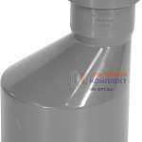 | 879943 | ALT-110085 |  | ПП TEBO Переход канализационный 40-32 (1/200шт) | 39.04 руб. | 0 | 0 | 0 | шт |  | 0
 | 879944 | ALT-110087 |  | ПП TEBO Переход канализационный 50-40 (1/240шт) | 32.91 руб. | 0 | 0 | 0 | шт |  | 0
 | 870331 | ALT-110086 |  | ПП TEBO Переход канализационный 50-32 (50/250шт) | 38.98 руб. | 0 | 0 | 0 | шт |  | 0
 | 870332 | ALT-110088 |  | ПП TEBO Переход канализационный 110-50 (1/50шт) | 60.21 руб. | >25 | 0 | 0 | шт |  | 0
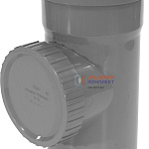 | 870330 | ALT-110084 |  | ПП TEBO Ревизия канализационная 110 (1/40шт) | 168.61 руб. | >25 | 0 | 0 | шт |  | 0
 | 870333 | ALT-110089 |  | ПП TEBO Переход канализационный 110-50 короткий (1/70шт) | 66.70 руб. | >50 | 0 | 0 | шт |  | 0
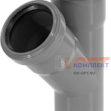 | 879937 | ALT-110068 |  | ПП TEBO Тройник канализационный 40-40 45 град. (1/120шт) | 50.69 руб. | 0 | 0 | 0 | шт |  | 0
 | 877969 | ALT-110072 |  | ПП TEBO Тройник канализационный 110-50 45 град. (1/50шт) | 95.12 руб. | >25 | 0 | 0 | шт |  | 0
 | 870323 | ALT-110066 |  | ПП TEBO Тройник канализационный 32-32 45 град. (1/200шт) | 58.27 руб. | 0 | 0 | 0 | шт |  | 0
 | 870325 | ALT-110070 |  | ПП TEBO Тройник канализационный 50-50 45 град. (1/75шт) | 43.01 руб. | >10 | 0 | 0 | шт |  | 0
 | 870327 | ALT-110074 |  | ПП TEBO Тройник канализационный 110-110 45 град. (1/25шт) | 150.29 руб. | >50 | 0 | 0 | шт |  | 0
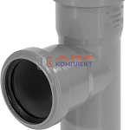 | 879938 | ALT-110069 |  | ПП TEBO Тройник канализационный 40-40 87,5 град. (1/140шт) | 50.69 руб. | 0 | 0 | 0 | шт |  | 0
 | 877970 | ALT-110073 |  | ПП TEBO Тройник канализационный 110-50 87,5 град. (1/50шт) | 86.36 руб. | >25 | 0 | 0 | шт |  | 0
 | 870324 | ALT-110067 |  | ПП TEBO Тройник канализационный 32-32 87,5 град. (1/220шт) | 58.27 руб. | 0 | 0 | 0 | шт |  | 0
 | 870326 | ALT-110071 |  | ПП TEBO Тройник канализационный 50-50 87,5 град. (1/85шт) | 41.00 руб. | >10 | 0 | 0 | шт |  | 0
 | 870328 | ALT-110075 |  | ПП TEBO Тройник канализационный 110-110 87,5 град. (1/30шт) | 123.83 руб. | >25 | 0 | 0 | шт |  | 0
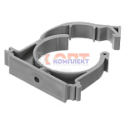 | 879946 | ALT-110099 |  | ПП TEBO Хомут с защелкой D 40 (серый) (100/100шт) | 0.00 руб. | 0 | 0 | 0 | шт |  | 0
 | 870337 | ALT-110100 |  | ПП TEBO Хомут с защелкой D 50 (серый) (100/600шт) | 13.48 руб. | >100 | 0 | 0 | шт |  | 0
 | 870338 | ALT-110101 |  | ПП TEBO Хомут с защелкой D110 (серый) (40/160шт) | 27.69 руб. | >100 | 0 | 0 | шт |  | 0
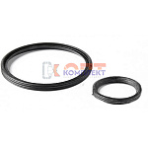 | 870339 | ALT-110102 |  | Уплотнительное кольцо 50 2-хлепестковое (1/50шт) | 10.06 руб. | >50 | 0 | 0 | шт |  | 0
 | 870340 | ALT-110103 |  | Уплотнительное кольцо 110 2-хлепестковое (1/20шт) | 19.58 руб. | >100 | 0 | 0 | шт |  | 0
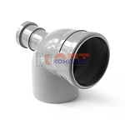 | 822161 | KAN-210037 | 10010587F | PP Отвод с выходом фронтальный 110x50/87,5 PRO AQUA Comfort (28шт) | 281.18 руб. | 0 | 0 | 0 | шт |  | 0
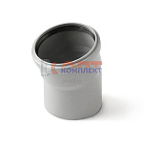 | 822154 | KAN-210030 | 100115 | PP Отвод 110x15 PRO AQUA Comfort (40шт) | 116.84 руб. | >25 | 0 | 0 | шт |  | 0
 | 822155 | KAN-210031 | 100130 | PP Отвод 110x30 PRO AQUA Comfort (40шт) | 108.18 руб. | >25 | 0 | 0 | шт |  | 0
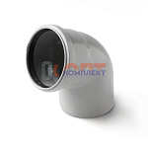 | 822157 | KAN-210033 | 100167 | PP Отвод 110x67 PRO AQUA Comfort (35шт) | 120.61 руб. | >25 | 0 | 0 | шт |  | 0
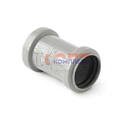 | 822128 | KAN-210004 | 301120 | PP Муфта двухраструбная 110 PRO AQUA Comfort (60шт) | 127.75 руб. | >25 | 0 | 0 | шт |  | 0
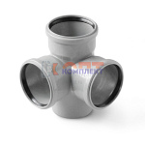 | 822182 | KAN-210058 | 711187P | PP Крестовина 2-х плоскостная 110x110x110/87 PRO AQUA Comfort (12шт) | 440.31 руб. | 5 | 0 | 0 | шт |  | 0
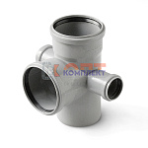 | 822181 | KAN-210057 | 715587 | PP Крестовина 2-х плоскостная 110x50x50х110/87 PRO AQUA Comfort (12шт) | 398.54 руб. | 10 | 0 | 0 | шт |  | 0
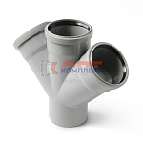 | 822174 | KAN-210050 | 805545 | PP Крестовина одноплоскостная 110x50x50/45 PRO AQUA Comfort (24шт) | 323.77 руб. | 8 | 0 | 0 | шт |  | 0
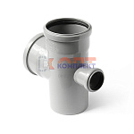 | 822175 | KAN-210051 | 805587P | PP Крестовина одноплоскостная 110x50x50/87 PRO AQUA Comfort (26шт) | 323.77 руб. | 4 | 0 | 0 | шт |  | 0
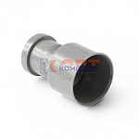 | 822191 | KAN-210067 | 920110 | PP Переходник на чугунную трубу 110/123 PRO AQUA Comfort (40шт) | 403.74 руб. | 7 | 0 | 0 | шт |  | 0
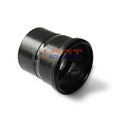 | 840090 | KAN-210110 | 925110 | PP Переход на черную ПНД канализацию 110/108 PRO AQUA Comfort (40шт) | 372.39 руб. | >10 | 0 | 0 | шт |  | 0
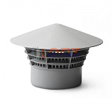 | 822207 | KAN-210083 | 940110 | PP Зонт вентиляционный (дефлектор) 110 PRO AQUA Comfort (25шт) | 157.95 руб. | >10 | 0 | 0 | шт |  | 0

